Rapport info
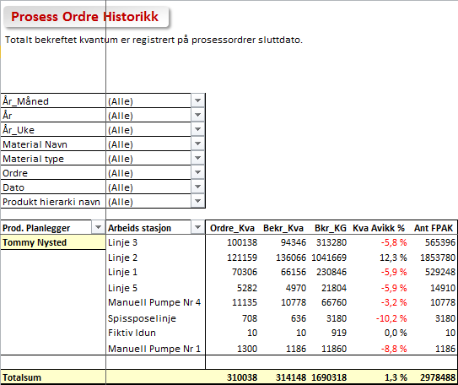
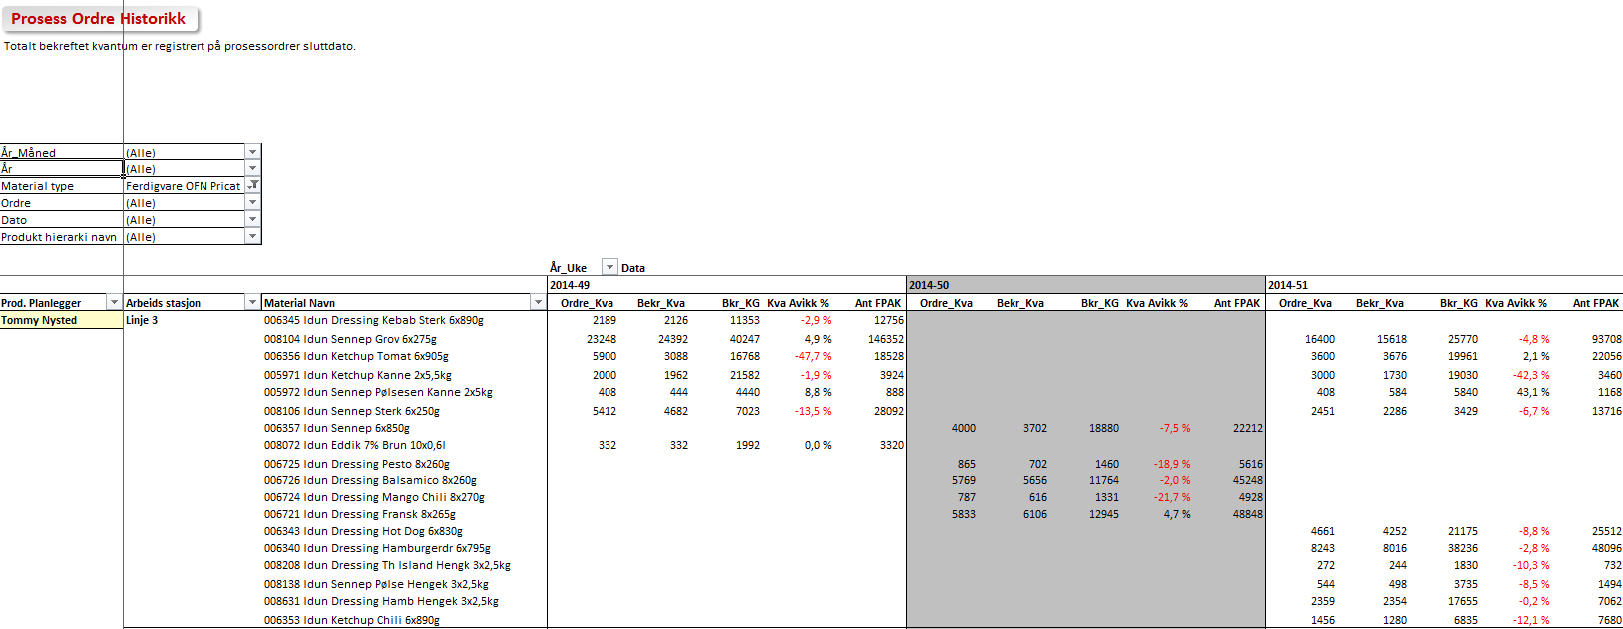
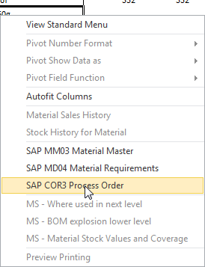

Prosess og Produksjons ordre historikk

 | Trykk F10 for å vise seleksjoner for rapport

Historikk basert på prosess ordre gir oversikt over kvanta pr arbeidssted, material og periode |  | Rapport Statistikker
- både i produksjonsvolum og kg. Merk at alle volumer er knyttet til SLUTTDATO prosessordre.


Rapporten Inneholder
- Alle prosessordre pr Fabrikk
- Planlagt ordrekvantum og bekreftet kvantum - i KG eller gitt enhet
- Planlagt prosesseringstid (maskintimer) og arbeidstid
- Planlagt og faktisk medgått tid i dager
- Utvalg; Fabrikk, Arbeidssted, Material, Produksjonsplanlegger, Materialtype, Tid

- Maksimalt utvalg 1 år alle prosessordre
- Maks 2 år når Materialtype eller Produksjonsplanlegger er valgt

Brukerinstruks
- Velg periode du ønsker å se på enten i "Enkel data seleksjon" eller ved å angi tidsrom direkte
- Klikk multiselektsymbolet dersom du ønsker å se flere materialtyper Dobbelklikk på linje 2 for innlegging ny materialtype. Klikk Utvalg for å komme tilbake
- Kjør rapport (F8) og du får frem produksjoner i valgt periode. Ordre kvantum, Bekreftet kvantum (STK) - Bekreftet KG og Kvantumsavvik
- Dersom du ønsker rapporten tilpasset dine behov kan du filtrere utvalgsmeny øverst til venstre og eventuelt drille ned i detaljer som vist i eksempel under
- Du kan gå direkte inn i SAP fra rapporten ved å høyreklikke på ønsket linje og velge mm03, md04 eller cor3. Husk da å bruke pil tilbake for å komme tilbake

Totalt Kva
Prosess og Produksjons ordre historikk

Totalt bekreftet kvantum er registrert på prosessordrer sluttdato.

År_Måned | (All)
År_Uke | (All)
År | (All)
Material Navn | (All)
Material type | (All)
Dato | (All)
Produkt hierarki navn | (All)
Ordre | (All)
Fjern dobbel

Prod. Planlegger | Arbeids stasjon | Ordre_Kva | Lev_Kva | Lev_KG | Kva Avvik % | Ant FPAK | Planoppnåelse
FR00/035 | FR6107 FR00/FR6107 | 559 | 479 | 2,154 | -14.3 % | 239 | 83.3 %

FR00/055 | FR7312 FR00/FR7312 | 6,240 | 6,240 | 6,240 | 0.0 % | 0 | 100.0 %

Grand Total |  | 6,799 | 6,719 | 8,394 | -1.2 % | 239 | 183.3 %

Lot Størrelse
Prosess og Produksjons ordre historikk

Totalt bekreftet kvantum er registrert på prosessordrer sluttdato.

Produkt hierarki navn | (All)
År | (All)
Ordre | (All)
Dato | (All)
Material Navn | (All)
Prod. Planlegger | (All)
År_Uke | (All)
Arbeids stasjon | (All)
Fjern dobbel

År_Måned | Lots | Forskj_Lots | Forskj_Lots %
2013-01 | 0 | 0.0
Grand Total | 0 | 0.0

Tot Kva Mtyp
Prosess og Produksjons ordre historikk

År_Uke | (All)
År_Måned | (All)
Ordre | (All)
Produkt hierarki navn | (All)
Prod. Planlegger | (All)
År | (All)
Dato | (All)
Material Navn | (All)
Fjern dobbel

Lev_Kva | MTyp
Arbeids stasjon | ZFER | ZHAL | Grand Total
FR6107 FR00/FR6107 | 479 |  | 479
FR7312 FR00/FR7312 |  | 6,240 | 6,240
Grand Total | 479 | 6,240 | 3,359

Timer
Prosess og Produksjons ordre historikk

År_Uke | (All)
År_Måned | (All)
Ordre | (All)
Produkt hierarki navn | (All)
Prod. Planlegger | (All)
Dato | (All)
Material Navn | (All)
År | (All)

Arbeids stasjon | Maskintimer | Persontimer | Kva/Persontimer
FR6107 FR00/FR6107 | 6.4 | 6.4 | 74.8
FR7312 FR00/FR7312 | 4.0 | 6.2 | 2,012.9
Grand Total | 10.4 | 12.6 | 1,028.5

Forbrukt dager
Prosess og Produksjons ordre historikk

Test_Null | (All)
År_Måned | (All)
Material Navn | (All)
Prod. Planlegger | (All)
Dato | (All)
År | (All)
Arbeids stasjon | (All)
Ordre | (All)
Avvik Type | (All)

År_Uke | Ordre_Kva | Levert_Kva | Planlagt tid | Faktisk tid | Avvik tid % | Oppnåelse/Tid | Oppnåels/Kva
2013-01 | 4,346 | 4,320 | 0.0 | 2.0 |  | (2) | 0 %
Grand Total | 4,346 | 4,320 | 0.0 | 2.0 |  | (2) | 0 %

